Mikroanalyse AC Städteregion
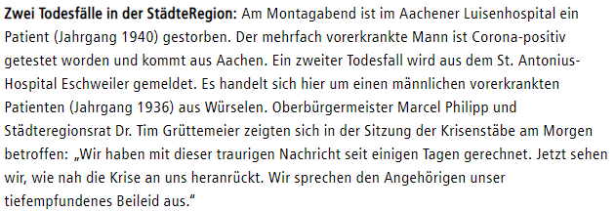
Analyse Mikroraum Städteregion Aachen |  |  |  | Quelle: |  |  | Stand | 2020-07-29
Abgerundete Einwohnerzahl (EW) |  |  | 550,000 | http://www.aachen.de/DE/stadt_buerger/notfall_informationen/corona/aktuelles/index.html |  |  |  |  |  | Todesfallmitteilungen |  | Sonstige Mitteilungen
 |  |  |  | Infizierte | Infizierte brutto | Infizierte netto | Verstorbene | Infizierte
 | Infizierte | Genesene | Verstorbene | abzgl. Genesene | prozentual zur EW | prozentual zur EW | prozentual zur EW | Aachen-Stadt |  | 2020-03-17 |  | 2020-03-18
2020-02-27 | 0 | 0 | 0 | 0 | 0.00% | 0.00% | 0.0000% | 0
2020-02-28 | 0 | 0 | 0 | 0 | 0.00% | 0.00% | 0.0000% | 0
2020-02-29 | 0 | 0 | 0 | 0 | 0.00% | 0.00% | 0.0000% | 0
2020-03-01 | 0 | 0 | 0 | 0 | 0.00% | 0.00% | 0.0000% | 0
2020-03-02 | 0 | 0 | 0 | 0 | 0.00% | 0.00% | 0.0000% | 0
2020-03-03 | 13 | 0 | 0 | 13 | 0.00% | 0.00% | 0.0000% | 5
2020-03-04 | 13 | 0 | 0 | 13 | 0.00% | 0.00% | 0.0000% | 5
2020-03-05 | 33 | 0 | 0 | 33 | 0.01% | 0.01% | 0.0000% | 10
2020-03-06 | 49 | 0 | 0 | 49 | 0.01% | 0.01% | 0.0000% | 12
2020-03-07 | 55 | 0 | 0 | 55 | 0.01% | 0.01% | 0.0000% | 15
2020-03-08 | 57 | 0 | 0 | 57 | 0.01% | 0.01% | 0.0000% | 20 |  |  |  | 2020-04-02
2020-03-09 | 58 | 0 | 0 | 58 | 0.01% | 0.01% | 0.0000% | 20 |  | 2020-03-18
2020-03-10 | 61 | 6 | 0 | 55 | 0.01% | 0.01% | 0.0000% | 21
2020-03-11 | 61 | 6 | 0 | 55 | 0.01% | 0.01% | 0.0000% | 21
2020-03-12 | 70 | 6 | 0 | 64 | 0.01% | 0.01% | 0.0000% | 25
2020-03-13 | 85 | 27 | 0 | 58 | 0.02% | 0.01% | 0.0000% | 34
2020-03-14 | 100 | 28 | 0 | 72 | 0.02% | 0.01% | 0.0000% | 40
2020-03-15 | 155 | 28 | 0 | 127 | 0.03% | 0.02% | 0.0000% | 75
2020-03-16 | 169 | 33 | 0 | 136 | 0.03% | 0.02% | 0.0000% | 85
2020-03-17 | 211 | 33 | 2 | 176 | 0.04% | 0.03% | 0.0004% | 100 |  |  |  | 2020-04-02
2020-03-18 | 273 | siehe Text | 4 | entfällt | 0.05% | entfällt | 0.0007% | 130
2020-03-19 | 334 | oben rechts | 4 | entfällt | 0.06% | entfällt | 0.0007% | 161 |  | 2020-03-20
2020-03-20 | 405 | entfällt | 5 | entfällt | 0.07% | entfällt | 0.0009% | 192
2020-03-21 | 443 | entfällt | 5 | entfällt | 0.08% | entfällt | 0.0009% | 209
2020-03-22 | 516 | entfällt | 5 | entfällt | 0.09% | entfällt | 0.0009% | 246
2020-03-23 | 530 | entfällt | 6 | entfällt | 0.10% | entfällt | 0.0011% | 249
2020-03-24 | 540 | entfällt | 7 | entfällt | 0.10% | entfällt | 0.0013% | 261 |  | 2020-03-23
2020-03-25 | 618 | entfällt | 8 | entfällt | 0.11% | entfällt | 0.0015% | 315
2020-03-26 | 694 | entfällt | 9 | entfällt | 0.13% | entfällt | 0.0016% | 354
2020-03-27 | 746 | entfällt | 14 | entfällt | 0.14% | entfällt | 0.0025% | 376

2020-03-28 | 787 | entfällt | 14 | entfällt | 0.14% | entfällt | 0.0025% | 399 |  |  |  | 2020-04-25
2020-03-29 | 824 | Telefonrecherche | 14 | entfällt | 0.15% | entfällt | 0.0025% | 407
2020-03-30 | 863 | Gesundheitsamt | 14 | entfällt | 0.16% | entfällt | 0.0025% | 429
2020-03-31 | 922 | 322 | 15 | 585 | 0.17% | 0.11% | 0.0027% | 463 |  | 2020-03-24
2020-04-01 | 980 | 364 | 16 | 600 | 0.18% | 0.11% | 0.0029% | 495
2020-04-02 | 1081 | 435 | 21 | 625 | 0.20% | 0.11% | 0.0038% | 555
2020-04-03 | 1155 | 494 | 27 | 634 | 0.21% | 0.12% | 0.0049% | 602
2020-04-04 | 1213 | 560 | 27 | 626 | 0.22% | 0.11% | 0.0049% | 633
2020-04-05 | 1259 | 578 | 27 | 654 | 0.23% | 0.12% | 0.0049% | 651
2020-04-06 | 1272 | 595 | 35 | 642 | 0.23% | 0.12% | 0.0064% | 658
2020-04-07 | 1295 | 662 | 35 | 598 | 0.24% | 0.11% | 0.0064% | 674
2020-04-08 | 1399 | 699 | 36 | 664 | 0.25% | 0.12% | 0.0065% | 706
2020-04-09 | 1426 | 755 | 41 | 630 | 0.26% | 0.11% | 0.0075% | 737 |  | 2020-03-25
2020-04-10 | 1465 | 826 | 48 | 591 | 0.27% | 0.11% | 0.0087% | 753
2020-04-11 | 1508 | 854 | 50 | 604 | 0.27% | 0.11% | 0.0091% | 770
2020-04-12 | 1532 | 906 | 51 | 575 | 0.28% | 0.10% | 0.0093% | 777
2020-04-13 | 1547 | 922 | 51 | 574 | 0.28% | 0.10% | 0.0093% | 780
2020-04-14 | 1557 | 949 | 52 | 556 | 0.28% | 0.10% | 0.0095% | 785
2020-04-15 | 1583 | 1009 | 54 | 520 | 0.29% | 0.0945% | 0.0098% | 799 |  | 2020-03-26
2020-04-16 | 1623 | 1058 | 56 | 509 | 0.30% | 0.0925% | 0.0102% | 810
2020-04-17 | 1650 | 1112 | 59 | 479 | 0.30% | 0.0871% | 0.0107% | 823
2020-04-18 | 1669 | 1159 | 62 | 448 | 0.30% | 0.0815% | 0.0113% | 831
2020-04-19 | 1693 | 1195 | 62 | 436 | 0.31% | 0.0793% | 0.0113% | 836
2020-04-20 | 1707 | 1201 | 63 | 443 | 0.31% | 0.0805% | 0.0115% | 838
2020-04-21 | 1719 | 1256 | 65 | 398 | 0.31% | 0.0724% | 0.0118% | 844
2020-04-22 | 1754 | 1281 | 70 | 403 | 0.32% | 0.0733% | 0.0127% | 859
2020-04-23 | 1797 | 1324 | 73 | 400 | 0.33% | 0.0727% | 0.0133% | 887
2020-04-24 | 1812 | 1357 | 74 | 381 | 0.33% | 0.0693% | 0.0135% | 897
2020-04-25 | 1824 | 1412 | 75 | 337 | 0.33% | 0.0613% | 0.0136% | 906 |  | 2020-03-27
2020-04-26 | 1835 | 1420 | 76 | 339 | 0.33% | 0.0616% | 0.0138% | 910
2020-04-27 | 1839 | 1435 | 76 | 328 | 0.33% | 0.0596% | 0.0138% | 913
2020-04-28 | 1845 | 1467 | 78 | 300 | 0.34% | 0.0545% | 0.0142% | 917
2020-04-29 | 1853 | 1490 | 79 | 284 | 0.34% | 0.0516% | 0.0144% | 922
2020-04-30 | 1866 | 1535 | 82 | 249 | 0.34% | 0.0453% | 0.0149% | 926
2020-05-01 | 1891 | 1591 | 83 | 217 | 0.34% | 0.0395% | 0.0151% | 937
2020-05-02 | 1891 | 1591 | 83 | 217 | 0.34% | 0.0395% | 0.0151% | 937
2020-05-03 | 1891 | 1591 | 83 | 217 | 0.34% | 0.0395% | 0.0151% | 937
2020-05-04 | 1885 | 1598 | 83 | 204 | 0.34% | 0.0371% | 0.0151% | 934 | Fehlerhaft, siehe Erläuterung 5.5.2020
2020-05-05 | 1890 | 1636 | 84 | 170 | 0.34% | 0.0309% | 0.0153% | 935
2020-05-06 | 1895 | 1664 | 84 | 147 | 0.34% | 0.0267% | 0.0153% | 938 |  | 2020-03-31
2020-05-07 | 1903 | 1682 | 85 | 136 | 0.35% | 0.0247% | 0.0155% | 944
2020-05-08 | 1909 | 1702 | 85 | 122 | 0.35% | 0.0222% | 0.0155% | 947
2020-05-09 | 1909 | 1702 | 85 | 122 | 0.35% | 0.0222% | 0.0155% | 947
2020-05-10 | 1909 | 1702 | 85 | 122 | 0.35% | 0.0222% | 0.0155% | 947
2020-05-11 | 1924 | 1721 | 86 | 117 | 0.35% | 0.0213% | 0.0156% | 956
2020-05-12 | 1929 | 1736 | 87 | 106 | 0.35% | 0.0193% | 0.0158% | 959
2020-05-13 | 1934 | 1743 | 87 | 104 | 0.35% | 0.0189% | 0.0158% | 960
2020-05-14 | 1941 | 1753 | 87 | 101 | 0.35% | 0.0184% | 0.0158% | 964 |  | 2020-04-01
2020-05-15 | 1945 | 1764 | 88 | 93 | 0.35% | 0.0169% | 0.0160% | 964
2020-05-16 | 1945 | 1764 | 88 | 93 | 0.35% | 0.0169% | 0.0160% | 964
2020-05-17 | 1945 | 1764 | 88 | 93 | 0.35% | 0.0169% | 0.0160% | 964
2020-05-18 | 1951 | 1784 | 88 | 79 | 0.35% | 0.0144% | 0.0160% | 968
2020-05-19 | 1952 | 1791 | 89 | 72 | 0.35% | 0.0131% | 0.0162% | 968
2020-05-20 | 1958 | 1801 | 91 | 66 | 0.36% | 0.0120% | 0.0165% | 971
2020-05-21 | 1960 | 1814 | 91 | 55 | 0.36% | 0.0100% | 0.0165% | 971
2020-05-22 | 1960 | 1814 | 91 | 55 | 0.36% | 0.0100% | 0.0165% | 971 |  | 2020-04-02
2020-05-23 | 1960 | 1814 | 91 | 55 | 0.36% | 0.0100% | 0.0165% | 971
2020-05-24 | 1960 | 1814 | 91 | 55 | 0.36% | 0.0100% | 0.0165% | 971

2020-05-25 | 1960 | 1829 | 91 | 40 | 0.36% | 0.0073% | 0.0165% | 971
2020-05-26 | 1960 | 1839 | 91 | 30 | 0.36% | 0.0055% | 0.0165% | 971
2020-05-27 | 1962 | 1846 | 92 | 24 | 0.36% | 0.0044% | 0.02% | 973
2020-05-28 | 1964 | 1849 | 92 | 23 | 0.36% | 0.0042% | 0.02% | 975
2020-05-29 | 1967 | 1850 | 93 | 24 | 0.36% | 0.0044% | 0.02% | 978
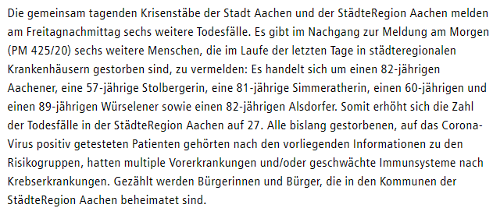
2020-05-30 | 1967 | 1850 | 93 | 24 | 0.36% | 0.0044% | 0.02% | 978 |  | 2020-04-03
2020-05-31 | 1967 | 1850 | 93 | 24 | 0.36% | 0.0044% | 0.02% | 978
2020-06-01 | 1967 | 1850 | 93 | 24 | 0.36% | 0.0044% | 0.02% | 978
2020-06-02 | 1971 | 1856 | 93 | 22 | 0.36% | 0.0040% | 0.02% | 982
2020-06-03 | 1972 | 1858 | 94 | 20 | 0.36% | 0.0036% | 0.02% | 983
2020-06-04 | 1975 | 1859 | 94 | 22 | 0.36% | 0.0040% | 0.02% | 983
2020-06-05 | 1976 | 1859 | 94 | 23 | 0.36% | 0.0042% | 0.02% | 983
2020-06-06 | 1976 | 1859 | 94 | 23 | 0.36% | 0.0042% | 0.02% | 983
2020-06-07 | 1976 | 1859 | 94 | 23 | 0.36% | 0.0042% | 0.02% | 983
2020-06-08 | 1979 | 1862 | 94 | 23 | 0.36% | 0.0042% | 0.02% | 982
2020-06-09 | 1979 | 1863 | 94 | 22 | 0.36% | 0.0040% | 0.02% | 982
2020-06-10 | 1980 | 1865 | 95 | 20 | 0.36% | 0.0036% | 0.02% | 983
2020-06-11 | 1982 | 1869 | 95 | 18 | 0.36% | 0.0033% | 0.02% | 984
2020-06-12 | 1982 | 1869 | 95 | 18 | 0.36% | 0.0033% | 0.02% | 984
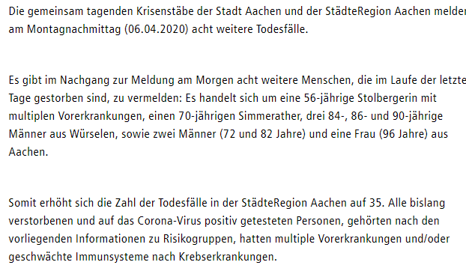
2020-06-13 | 1982 | 1869 | 95 | 18 | 0.36% | 0.0033% | 0.02% | 984 |  | 2020-04-06
2020-06-14 | 1982 | 1869 | 95 | 18 | 0.36% | 0.0033% | 0.02% | 984
2020-06-15 | 1982 | 1871 | 95 | 16 | 0.36% | 0.0029% | 0.02% | 984
2020-06-16 | 1982 | 1871 | 95 | 16 | 0.36% | 0.0029% | 0.02% | 985
2020-06-17 | 1985 | 1871 | 95 | 19 | 0.36% | 0.0035% | 0.02% | 985
2020-06-18 | 1985 | 1871 | 95 | 19 | 0.36% | 0.0035% | 0.02% | 986
2020-06-19 | 1991 | 1873 | 97 | 21 | 0.36% | 0.0038% | 0.02% | 988
2020-06-20 | 1991 | 1873 | 97 | 21 | 0.36% | 0.0038% | 0.02% | 989
2020-06-21 | 1991 | 1873 | 97 | 21 | 0.36% | 0.0038% | 0.02% | 989
2020-06-22 | 1994 | 1875 | 97 | 22 | 0.36% | 0.0040% | 0.02% | 989
2020-06-23 | 1994 | 1875 | 97 | 22 | 0.36% | 0.0040% | 0.02% | 989
2020-06-24 | 1997 | 1876 | 98 | 23 | 0.36% | 0.0042% | 0.02% | 992
2020-06-25 | 1999 | 1880 | 98 | 21 | 0.36% | 0.0038% | 0.02% | 994
2020-06-26 | 1999 | 1880 | 98 | 21 | 0.36% | 0.0038% | 0.02% | 994
2020-06-27 | 1999 | 1880 | 98 | 21 | 0.36% | 0.0038% | 0.02% | 994
2020-06-28 | 1999 | 1880 | 98 | 21 | 0.36% | 0.0038% | 0.02% | 994
2020-06-29 | 2001 | 1883 | 98 | 20 | 0.36% | 0.0036% | 0.02% | 996
2020-06-30 | 2001 | 1883 | 98 | 20 | 0.36% | 0.0036% | 0.02% | 998
2020-07-01 | 2004 | 1890 | 98 | 16 | 0.36% | 0.0029% | 0.02% | 998
2020-07-02 | 2004 | 1890 | 98 | 16 | 0.36% | 0.0029% | 0.02% | 999 |  | 2020-04-08
2020-07-03 | 2009 | 1898 | 98 | 13 | 0.37% | 0.0024% | 0.02% | 999
2020-07-04 | 2009 | 1898 | 98 | 13 | 0.37% | 0.0024% | 0.02% | 999
2020-07-05 | 2009 | 1898 | 98 | 13 | 0.37% | 0.0024% | 0.02% | 999
2020-07-06 | 2010 | 1900 | 98 | 12 | 0.37% | 0.0022% | 0.02% | 999
2020-07-07 | 2010 | 1900 | 99 | 11 | 0.37% | 0.0020% | 0.02% | 999
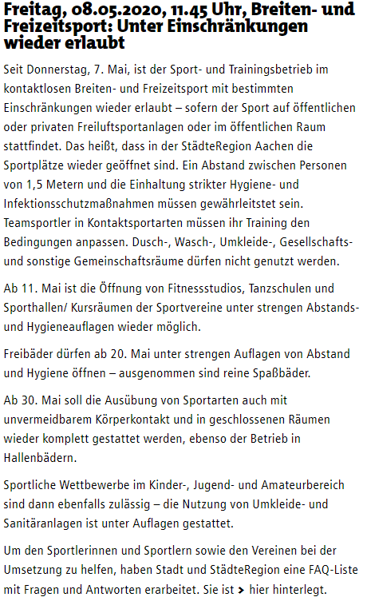
2020-07-08 | 2010 | 1900 | 99 | 11 | 0.37% | 0.0020% | 0.02% | 999
2020-07-09 | 2010 | 1900 | 99 | 11 | 0.37% | 0.0020% | 0.02% | 999
2020-07-10 | 2011 | 1908 | 100 | 3 | 0.37% | 0.0005% | 0.02% | 999 |  | 2020-04-09
2020-07-11 | 2011 | 1908 | 100 | 3 | 0.37% | 0.0005% | 0.02% | 999
2020-07-12 | 2011 | 1908 | 100 | 3 | 0.37% | 0.0005% | 0.02% | 999
2020-07-13 | 2021 | 1908 | 100 | 13 | 0.37% | 0.0024% | 0.02% | 1002
2020-07-14 | 2021 | 1908 | 100 | 13 | 0.37% | 0.0024% | 0.02% | 1002
2020-07-15 | 2025 | 1909 | 100 | 16 | 0.37% | 0.0029% | 0.02% | 1004
2020-07-16 | 2025 | 1909 | 100 | 16 | 0.37% | 0.0029% | 0.02% | 1005
2020-07-17 | 2030 | 1917 | 100 | 13 | 0.37% | 0.0024% | 0.02% | 1007
2020-07-18 | 2030 | 1917 | 100 | 13 | 0.37% | 0.0024% | 0.02% | 1008
2020-07-19 | 2030 | 1917 | 100 | 13 | 0.37% | 0.0024% | 0.02% | 1008 |  | 2020-04-10
2020-07-20 | 2037 | 1917 | 100 | 20 | 0.37% | 0.0036% | 0.02% | 1008
2020-07-21 | 2037 | 1917 | 100 | 20 | 0.37% | 0.0036% | 0.02% | 1010
2020-07-22 | 2044 | 1920 | 100 | 24 | 0.37% | 0.0044% | 0.02% | 1010
2020-07-23 | 2044 | 1920 | 100 | 24 | 0.37% | 0.0044% | 0.02% | 1010
2020-07-24 | 2058 | 1922 | 100 | 36 | 0.37% | 0.0065% | 0.02% | 1014
2020-07-25 | 2067 | 1928 | 100 | 39 | 0.38% | 0.0071% | 0.02% | 1016
2020-07-26 | 2067 | 1928 | 100 | 39 | 0.38% | 0.0071% | 0.02% | 1016
2020-07-27 | 2067 | 1928 | 100 | 39 | 0.38% | 0.0071% | 0.02% | 1016
2020-07-28 | 2067 | 1928 | 100 | 39 | 0.38% | 0.0071% | 0.02% | 1017 |  | 2020-04-11
2020-07-29 | 2076 | 1937 | 100 | 39 | 0.38% | 0.0071% | 0.02% | 1022
2020-07-30
2020-07-31
2020-08-01
2020-08-02
2020-08-03
2020-08-04
2020-08-05 |  |  |  |  |  |  |  |  |  | 2020-04-12
2020-08-06
2020-08-07
2020-08-08
2020-08-09
2020-08-10
2020-08-11
2020-08-12
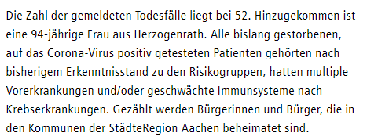
2020-08-13 |  |  |  |  |  |  |  |  |  | 2020-04-14
2020-08-14
2020-08-15
2020-08-16
 | Alle Daten wurden der oben aufrufbaren Infoseite der Stadt Aachen entnommen.
 | Dies und alle Berechnungen nach bestem Wisssen und Gewissen, aber ohne Gewähr. © Rüdiger Stobbe, Aachen

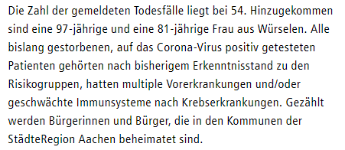
 | Zu den Diagrammen: Nach unten scrollen
 |  |  |  |  |  |  |  |  |  | 2020-04-15

 |  |  |  |  |  |  |  |  |  |  |  |  | Berechnung Verstorbene Corona pro Tag
 |  |  |  |  |  |  |  |  |  |  |  |  |  |  |  | Durchschnitt gesamt |  | Durchschnitt Corona
 |  |  |  |  |  |  |  |  |  |  |  |  | 2020-03-17 | 2 | 2020-03-17 | 18 | 2 | 1.18
 |  |  |  |  |  |  |  |  |  |  |  |  | 2020-03-18 | 4 | 2020-03-18 | 18 | 2
 |  |  |  |  |  |  |  |  |  |  |  |  | 2020-03-19 | 4 | 2020-03-19 | 18 | 0
 |  |  |  |  |  |  |  |  |  |  |  |  | 2020-03-20 | 5 | 2020-03-20 | 18 | 1
 |  |  |  |  |  |  |  |  |  | 2020-04-16 |  |  | 2020-03-21 | 5 | 2020-03-21 | 18 | 0
 |  |  |  |  |  |  |  |  |  |  |  |  | 2020-03-22 | 5 | 2020-03-22 | 18 | 0
 |  |  |  |  |  |  |  |  |  |  |  |  | 2020-03-23 | 6 | 2020-03-23 | 18 | 1
 |  |  |  |  |  |  |  |  |  |  |  |  | 2020-03-24 | 7 | 2020-03-24 | 18 | 1
 |  |  |  |  |  |  |  |  |  |  |  |  | 2020-03-25 | 8 | 2020-03-25 | 18 | 1
 |  |  |  |  |  |  |  |  |  |  |  |  | 2020-03-26 | 9 | 2020-03-26 | 18 | 1
 |  |  |  |  |  |  |  |  |  |  |  |  | 2020-03-27 | 14 | 2020-03-27 | 18 | 5
 |  |  |  |  |  |  |  |  |  |  |  |  | 2020-03-28 | 14 | 2020-03-28 | 18 | 0
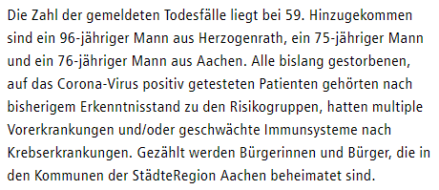
 |  |  |  |  |  |  |  |  |  | 2020-04-17 |  |  | 2020-03-29 | 14 | 2020-03-29 | 18 | 0
 |  |  |  |  |  |  |  |  |  |  |  |  | 2020-03-30 | 14 | 2020-03-30 | 18 | 0
 |  |  |  |  |  |  |  |  |  |  |  |  | 2020-03-31 | 15 | 2020-03-31 | 18 | 1
 |  |  |  |  |  |  |  |  |  |  |  |  | 2020-04-01 | 16 | 2020-04-01 | 18 | 1
 |  |  |  |  |  |  |  |  |  |  |  |  | 2020-04-02 | 21 | 2020-04-02 | 18 | 5
 |  |  |  |  |  |  |  |  |  |  |  |  | 2020-04-03 | 27 | 2020-04-03 | 18 | 6
 |  |  |  |  |  |  |  |  |  |  |  |  | 2020-04-04 | 27 | 2020-04-04 | 18 | 0
 |  |  |  |  |  |  |  |  |  |  |  |  | 2020-04-05 | 27 | 2020-04-05 | 18 | 0
 |  |  |  |  |  |  |  |  |  |  |  |  | 2020-04-06 | 35 | 2020-04-06 | 18 | 8
 |  |  |  |  |  |  |  |  |  |  |  |  | 2020-04-07 | 35 | 2020-04-07 | 18 | 0
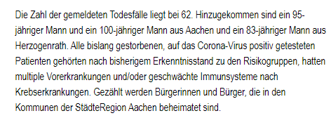
 |  |  |  |  |  |  |  |  |  | 2020-04-18 |  |  | 2020-04-08 | 36 | 2020-04-08 | 18 | 1
 |  |  |  |  |  |  |  |  |  |  |  |  | 2020-04-09 | 41 | 2020-04-09 | 18 | 5
 |  |  |  |  |  |  |  |  |  |  |  |  | 2020-04-10 | 48 | 2020-04-10 | 18 | 7
 |  |  |  |  |  |  |  |  |  |  |  |  | 2020-04-11 | 50 | 2020-04-11 | 18 | 2
 |  |  |  |  |  |  |  |  |  |  |  |  | 2020-04-12 | 51 | 2020-04-12 | 18 | 1
 |  |  |  |  |  |  |  |  |  |  |  |  | 2020-04-13 | 51 | 2020-04-13 | 18 | 0
 |  |  |  |  |  |  |  |  |  |  |  |  | 2020-04-14 | 52 | 2020-04-14 | 18 | 1
 |  |  |  |  |  |  |  |  |  |  |  |  | 2020-04-15 | 54 | 2020-04-15 | 18 | 2
 |  |  |  |  |  |  |  |  |  |  |  |  | 2020-04-16 | 56 | 2020-04-16 | 18 | 2
 |  |  |  |  |  |  |  |  |  |  |  |  | 2020-04-17 | 59 | 2020-04-17 | 18 | 3
 |  |  |  |  |  |  |  |  |  |  |  |  | 2020-04-18 | 62 | 2020-04-18 | 18 | 3
 |  |  |  |  |  |  |  |  |  | 2020-04-20 |  |  | 2020-04-19 | 62 | 2020-04-19 | 18 | 0
 |  |  |  |  |  |  |  |  |  |  |  |  | 2020-04-20 | 63 | 2020-04-20 | 18 | 1
 |  |  |  |  |  |  |  |  |  |  |  |  | 2020-04-21 | 65 | 2020-04-21 | 18 | 2
 |  |  |  |  |  |  |  |  |  |  |  |  | 2020-04-22 | 70 | 2020-04-22 | 18 | 5
 |  |  |  |  |  |  |  |  |  |  |  |  | 2020-04-23 | 73 | 2020-04-23 | 18 | 3
 |  |  |  |  |  |  |  |  |  |  |  |  | 2020-04-24 | 74 | 2020-04-24 | 18 | 1
 |  |  |  |  |  |  |  |  |  |  |  |  | 2020-04-25 | 75 | 2020-04-25 | 18 | 1
 |  |  |  |  |  |  |  |  |  |  |  |  | 2020-04-26 | 76 | 2020-04-26 | 18 | 1
 |  |  |  |  |  |  |  |  |  | 2020-04-21 |  |  | 2020-04-27 | 76 | 2020-04-27 | 18 | 0
 |  |  |  |  |  |  |  |  |  |  |  |  | 2020-04-28 | 78 | 2020-04-28 | 18 | 2
 |  |  |  |  |  |  |  |  |  |  |  |  | 2020-04-29 | 79 | 2020-04-29 | 18 | 1
 |  |  |  |  |  |  |  |  |  |  |  |  | 2020-04-30 | 82 | 2020-04-30 | 18 | 3
 |  |  |  |  |  |  |  |  |  |  |  |  | 2020-05-01 | 83 | 2020-05-01 | 18 | 1
 |  |  |  |  |  |  |  |  |  |  |  |  | 2020-05-02 | 83 | 2020-05-02 | 18 | 0
 |  |  |  |  |  |  |  |  |  |  |  |  | 2020-05-03 | 83 | 2020-05-03 | 18 | 0
 |  |  |  |  |  |  |  |  |  |  |  |  | 2020-05-04 | 83 | 2020-05-04 | 18 | 0
 |  |  |  |  |  |  |  |  |  |  | Seit dem 22.4.2020 fällt der Hinweis auf die Vorerkrankungen weg! |  | 2020-05-05 | 84 | 2020-05-05 | 18 | 1
 |  |  |  |  |  |  |  |  |  |  |  |  | 2020-05-06 | 84 | 2020-05-06 | 18 | 0
 |  |  |  |  |  |  |  |  |  | 2020-04-22 |  |  | 2020-05-07 | 85 | 2020-05-07 | 18 | 1
 |  |  |  |  |  |  |  |  |  |  |  |  | 2020-05-08 | 85 | 2020-05-08 | 18 | 0
 |  |  |  |  |  |  |  |  |  |  |  |  | 2020-05-09 | 85 | 2020-05-09 | 18 | 0
 |  |  |  |  |  |  |  |  |  |  |  |  | 2020-05-10 | 85 | 2020-05-10 | 18 | 0
 |  |  |  |  |  |  |  |  |  |  |  |  | 2020-05-11 | 86 | 2020-05-11 | 18 | 1
 |  |  |  |  |  |  |  |  |  |  |  |  | 2020-05-12 | 87 | 2020-05-12 | 18 | 1
 |  |  |  |  |  |  |  |  |  | 2020-04-23 |  |  | 2020-05-13 | 87 | 2020-05-13 | 18 | 0
 |  |  |  |  |  |  |  |  |  |  |  |  | 2020-05-14 | 87 | 2020-05-14 | 18 | 0
 |  |  |  |  |  |  |  |  |  |  |  |  | 2020-05-15 | 88 | 2020-05-15 | 18 | 1
 |  |  |  |  |  |  |  |  |  |  |  |  | 2020-05-16 | 88 | 2020-05-16 | 18 | 0
 |  |  |  |  |  |  |  |  |  |  |  |  | 2020-05-17 | 88 | 2020-05-17 | 18 | 0
 |  |  |  |  |  |  |  |  |  |  |  |  | 2020-05-18 | 88 | 2020-05-18 | 18 | 0
 |  |  |  |  |  |  |  |  |  |  |  |  | 2020-05-19 | 89 | 2020-05-19 | 18 | 1
 |  |  |  |  |  |  |  |  |  | 2020-04-24 |  |  | 2020-05-20 | 91 | 2020-05-20 | 18 | 2
 |  |  |  |  |  |  |  |  |  |  |  |  | 2020-05-21 | 91 | 2020-05-21 | 18 | 0
 |  |  |  |  |  |  |  |  |  |  |  |  | 2020-05-22 | 91 | 2020-05-22 | 18 | 0
 |  |  |  |  |  |  |  |  |  |  |  |  | 2020-05-23 | 91 | 2020-05-23 | 18 | 0
 |  |  |  |  |  |  |  |  |  |  |  |  | 2020-05-24 | 91 | 2020-05-24 | 18 | 0
 |  |  |  |  |  |  |  |  |  |  |  |  | 2020-05-25 | 91 | 2020-05-25 | 18 | 0
 |  |  |  |  |  |  |  |  |  | 2020-04-25 |  |  | 2020-05-26 | 91 | 2020-05-26 | 18 | 0
 |  |  |  |  |  |  |  |  |  |  |  |  | 2020-05-27 | 92 | 2020-05-27 | 18 | 1
 |  |  |  |  |  |  |  |  |  |  |  |  | 2020-05-28 | 92 | 2020-05-28 | 18 | 0
 |  |  |  |  |  |  |  |  |  |  |  |  | 2020-05-29 | 93 | 2020-05-29 | 18 | 1
 |  |  |  |  |  |  |  |  |  |  |  |  | 2020-05-30 | 93 | 2020-05-30 | 18 | 0
 |  |  |  |  |  |  |  |  |  |  |  |  | 2020-05-31 | 93 | 2020-05-31 | 18 | 0
 |  |  |  |  |  |  |  |  |  |  |  |  | 2020-06-01 | 93 | 2020-06-01 | 18 | 0
 |  |  |  |  |  |  |  |  |  |  |  |  | 2020-06-02 | 93 | 2020-06-02 | 18 | 0
 |  |  |  |  |  |  |  |  |  | 2020-04-26 |  |  | 2020-06-03 | 94 | 2020-06-03 | 18 | 1
 |  |  |  |  |  |  |  |  |  |  |  |  | 2020-06-04 | 94 | 2020-06-04 | 18 | 0
 |  |  |  |  |  |  |  |  |  |  |  |  | 2020-06-05 | 94 | 2020-06-05 | 18 | 0
 |  |  |  |  |  |  |  |  |  |  |  |  | 2020-06-06 | 94 | 2020-06-06 | 18 | 0
 |  |  |  |  |  |  |  |  |  |  |  |  | 2020-06-07 | 94 | 2020-06-07 | 18 | 0
 |  |  |  |  |  |  |  |  |  |  |  |  | 2020-06-08 | 94 | 2020-06-08 | 18 | 0
 |  |  |  |  |  |  |  |  |  | 2020-04-28 |  |  | 2020-06-09 | 94 | 2020-06-09 | 18 | 0
 |  |  |  |  |  |  |  |  |  |  |  |  | 2020-06-10 | 95 | 2020-06-10 | 18 | 1
 |  |  |  |  |  |  |  |  |  |  |  |  | 2020-06-11 | 95 | 2020-06-11 | 18 | 0
 |  |  |  |  |  |  |  |  |  |  |  |  | 2020-06-12 | 95 | 2020-06-12 | 18 | 0
 |  |  |  |  |  |  |  |  |  |  |  |  | 2020-06-13 | 95 | 2020-06-13 | 18 | 0
 |  |  |  |  |  |  |  |  |  |  |  |  | 2020-06-14 | 95 | 2020-06-14 | 18 | 0
 |  |  |  |  |  |  |  |  |  | 2020-04-29 |  |  | 2020-06-15 | 95 | 2020-06-15 | 18 | 0
 |  |  |  |  |  |  |  |  |  |  |  |  | 2020-06-16 | 95 | 2020-06-16 | 18 | 0
 |  |  |  |  |  |  |  |  |  |  |  |  | 2020-06-17 | 95 | 2020-06-17 | 18 | 0
 |  |  |  |  |  |  |  |  |  |  |  |  | 2020-06-18 | 95 | 2020-06-18 | 18 | 0
 |  |  |  |  |  |  |  |  |  |  |  |  | 2020-06-19 | 97 | 2020-06-19 | 18 | 2
 |  |  |  |  |  |  |  |  |  | 2020-04-30 |  |  | 2020-06-20 | 97 | 2020-06-20 | 18 | 0
 |  |  |  |  |  |  |  |  |  |  |  |  | 2020-06-21 | 97 | 2020-06-21 | 18 | 0
 |  |  |  |  |  |  |  |  |  |  |  |  | 2020-06-22 | 97 | 2020-06-22 | 18 | 0
 |  |  |  |  |  |  |  |  |  |  |  |  | 2020-06-23 | 97 | 2020-06-23 | 18 | 0
 |  |  |  |  |  |  |  |  |  |  |  |  | 2020-06-24 | 98 | 2020-06-24 | 18 | 1
 |  |  |  |  |  |  |  |  |  |  |  |  | 2020-06-25 | 98 | 2020-06-25 | 18 | 0
 |  |  |  |  |  |  |  |  |  | 2020-05-01 |  |  | 2020-06-26 | 98 | 2020-06-26 | 18 | 0
 |  |  |  |  |  |  |  |  |  |  |  |  | 2020-06-27 | 98 | 2020-06-27 | 18 | 0
 |  |  |  |  |  |  |  |  |  |  |  |  | 2020-06-28 | 98 | 2020-06-28 | 18 | 0
 |  |  |  |  |  |  |  |  |  |  |  |  | 2020-06-29 | 98 | 2020-06-29 | 18 | 0
 |  |  |  |  |  |  |  |  |  |  |  |  | 2020-06-30 | 98 | 2020-06-30 | 18 | 0
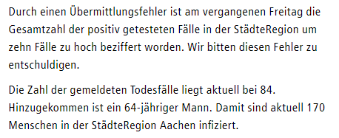
 |  |  |  |  |  |  |  |  |  | 2020-05-05 |  |  | 2020-07-01 | 98 | 2020-07-01 | 18 | 0
 |  |  |  |  |  |  |  |  |  |  |  |  | 2020-07-02 | 98 | 2020-07-02 | 18 | 0
 |  |  |  |  |  |  |  |  |  |  |  |  | 2020-07-03 | 98 | 2020-07-03 | 18 | 0
 |  |  |  |  |  |  |  |  |  |  |  |  | 2020-07-04 | 98 | 2020-07-04 | 18 | 0
 |  |  |  |  |  |  |  |  |  |  |  |  | 2020-07-05 | 98 | 2020-07-05 | 18 | 0
 |  |  |  |  |  |  |  |  |  |  |  |  | 2020-07-06 | 98 | 2020-07-06 | 18 | 0
 |  |  |  |  |  |  |  |  |  |  |  |  | 2020-07-07 | 98 | 2020-07-07 | 18 | 0
 |  |  |  |  |  |  |  |  |  |  |  |  | 2020-07-08 | 99 | 2020-07-08 | 18 | 1
 |  |  |  |  |  |  |  |  |  |  |  |  | 2020-07-09 | 99 | 2020-07-09 | 18 | 0
 |  |  |  |  |  |  |  |  |  |  |  |  | 2020-07-10 | 100 | 2020-07-10 | 18 | 1
 |  |  |  |  |  |  |  |  |  | 2020-05-07 |  |  | 2020-07-11 | 100 | 2020-07-11 | 18 | 0
 |  |  |  |  |  |  |  |  |  |  |  |  | 2020-07-12 | 100 | 2020-07-12 | 18 | 0
 |  |  |  |  |  |  |  |  |  |  |  |  | 2020-07-13 | 100 | 2020-07-13 | 18 | 0
 |  |  |  |  |  |  |  |  |  |  |  |  | 2020-07-14 | 100 | 2020-07-14 | 18 | 0
 |  |  |  |  |  |  |  |  |  |  |  |  | 2020-07-15 | 100 | 2020-07-15 | 18 | 0
 |  |  |  |  |  |  |  |  |  |  |  |  | 2020-07-16 | 100 | 2020-07-16 | 18 | 0
 |  |  |  |  |  |  |  |  |  |  |  |  | 2020-07-17 | 100 | 2020-07-17 | 18 | 0
 |  |  |  |  |  |  |  |  |  |  |  |  | 2020-07-18 | 100 | 2020-07-18 | 18 | 0
 |  |  |  |  |  |  |  |  |  |  |  |  | 2020-07-19 | 100 | 2020-07-19 | 18 | 0
 |  |  |  |  |  |  |  |  |  | 2020-05-11 |  |  | 2020-07-20 | 100 | 2020-07-20 | 18 | 0
 |  |  |  |  |  |  |  |  |  |  |  |  | 2020-07-21 | 100 | 2020-07-21 | 18 | 0
 |  |  |  |  |  |  |  |  |  |  |  |  | 2020-07-22 | 100 | 2020-07-22 | 18 | 0
 |  |  |  |  |  |  |  |  |  |  |  |  | 2020-07-23 | 100 | 2020-07-23 | 18 | 0
 |  |  |  |  |  |  |  |  |  |  |  |  | 2020-07-24 | 100 | 2020-07-24 | 18 | 0
 |  |  |  |  |  |  |  |  |  | 2020-04-12 |  |  | 2020-07-25 | 100 | 2020-07-25 | 18 | 0
 |  |  |  |  |  |  |  |  |  |  |  |  | 2020-07-26 | 100 | 2020-07-26 | 18 | 0
 |  |  |  |  |  |  |  |  |  |  |  |  | 2020-07-27 | 100 | 2020-07-27 | 18 | 0
 |  |  |  |  |  |  |  |  |  |  |  |  | 2020-07-28 | 100 | 2020-07-28 | 18 | 0
 |  |  |  |  |  |  |  |  |  | 2020-05-15 |  |  | 2020-07-29 | 100 | 2020-07-29 | 18 | 0
 |  |  |  |  |  |  |  |  |  |  |  |  | 2020-07-30 |  | 2020-07-30
 |  |  |  |  |  |  |  |  |  |  |  |  | 2020-07-31 |  | 2020-07-31
 |  |  |  |  |  |  |  |  |  |  |  |  | 2020-08-01 |  | 2020-08-01
 |  |  |  |  |  |  |  |  |  |  |  |  | 2020-08-02
 |  |  |  |  |  |  |  |  |  | 2020-05-19 |  |  | 2020-08-03
 |  |  |  |  |  |  |  |  |  |  |  |  | 2020-08-04
 |  |  |  |  |  |  |  |  |  |  |  |  | 2020-08-05
 |  |  |  |  |  |  |  |  |  |  |  |  | 2020-08-06
 |  |  |  |  |  |  |  |  |  |  |  |  | 2020-08-07
 |  |  |  |  |  |  |  |  |  | 2020-05-20 |  |  | 2020-08-08
 |  |  |  |  |  |  |  |  |  |  |  |  | 2020-08-09
 |  |  |  |  |  |  |  |  |  |  |  |  | 2020-08-10
 |  |  |  |  |  |  |  |  |  |  |  |  | 2020-08-11
 |  |  |  |  |  |  |  |  |  |  |  |  | 2020-08-12
 |  |  |  |  |  |  |  |  |  |  |  |  | 2020-08-13
 |  |  |  |  |  |  |  |  |  | 2020-05-27 |  |  | 2020-08-14
 |  |  |  |  |  |  |  |  |  |  |  |  | 2020-08-15
 |  |  |  |  |  |  |  |  |  |  |  |  | 2020-08-16
 |  |  |  |  |  |  |  |  |  |  |  |  | 2020-08-17
 |  |  |  |  |  |  |  |  |  | 2020-05-29 |  |  | 2020-08-18
 |  |  |  |  |  |  |  |  |  |  |  |  | 2020-08-19
 |  |  |  |  |  |  |  |  |  |  |  |  | 2020-08-20
 |  |  |  |  |  |  |  |  |  |  |  |  | 2020-08-21
 |  |  |  |  |  |  |  |  |  |  |  |  | 2020-08-22
 |  |  |  |  |  |  |  |  |  |  |  |  | 2020-08-23
 |  |  |  |  |  |  |  |  |  | 2020-06-03

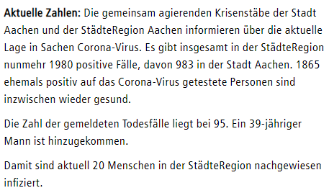
 |  |  |  |  |  |  |  |  |  | 2020-06-10

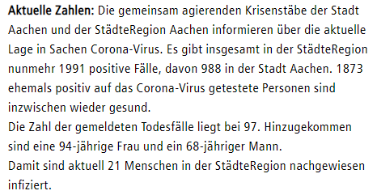
 |  |  |  |  |  |  |  |  |  | 2020-06-19

 |  |  |  |  |  |  |  |  |  | 2020-06-24

 |  |  |  |  |  |  |  |  |  | 2020-07-08

 |  |  |  |  |  |  |  |  |  | 2020-07-10

Mikroanalyse Corona Städteregion Aachen Stand 29.7.2020

Städteregion Aachen - Mit dem Corona-Virus verstorbene Personen Mitteilungsstand 29.7.2020

